Sheet1
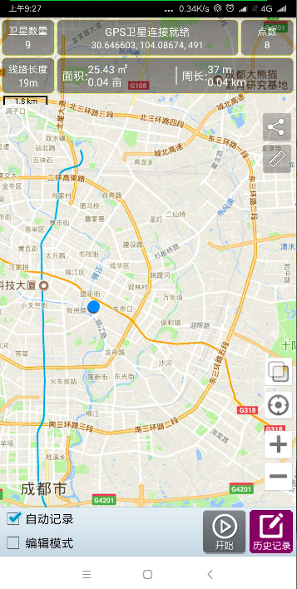
模块 | 功能 | 子功能 | 说明 | 实现版本 | 工时(人天) | 对应示例图 | 图一
面积计算 | 待明确面积计算的算法 |  |  | V1.0 | 1 | 该系统只需支持安卓8.0系统
测量面积 | 自动模式 | 自动采集 | 选择【自动模式】，点击【开始】根据设定的采集频率、采集最小距离、采集最小时间间隔的条件获取GPS，记录移动路线，并可据移动路线自动取点计算面积，并标识。包含地图自带功能：缩放、获取当前位置等功能“我的位置”；停止测量时应在地图上绘出面积阴影。 支持支持在线地图/离线地图/无地图 | V1.0 | 3 | 图一 V1.0不考虑离线地图
 | 打桩模式 | 手动采集 | 选择【打桩模式】，点击【采集】，获取当前位置的GPS，可选择【拍照】纪录该点的相关信息，将多个采集点用直线连接，并在地图上展示路线，计算面积；包含地图自带功能：缩放、获取当前位置等功能“我的位置”；停止测量时应在地图上绘出面积阴影。 支持支持在线地图/离线地图/无地图 | V1.0 | 3
 | 点击模式 | 地图采集 | 选择【点击模式】，在地图上戳点/搜索地名/输入经纬度，确定一个点，多个点可以连接成线；包含地图自带功能：缩放、获取当前位置等功能“我的位置”；停止测量时应在地图上绘出面积阴影。 选择【暂停】，保存当前所记录的路线；点击【继续】可继续选择位置； 选择【结束】，计算面积，并保存； 支持支持在线地图/离线地图 | V1.0 | 4
 | 无地图模式 |  | 当没有在线地图和离线地图时，只通过GPS记录点并绘制出面积。 | V1.0 | 1 | 已确认是可以实现
 |  |  | 当在有网络或离线地图的情况下，能通过离线在线地图的方式查看。 | V1.0 |  | 谷歌未提供离线地图相关api,第三方方案比较复杂，效果和开发时间不可控,暂不考虑离线地图
 | 切换地图类型 | 谷歌平面地图 | 点击【切换】，可在平面地图和卫星地图间切换，目前仅支持【谷歌地图】 | V1.0 | 1 | 需要切换并区分平面与卫星地图
 |  | 谷歌卫星地图
 | 显示当前经度 |  |  | V1.0 | 2 | 图一
 | 显示当前纬度 |  |  | V1.0
 | 显示当前GPS连接数 |  |  | V1.0
 | 显示当前GPS连接状态 |  |  | V1.0
 | 显示当前精度 |  |  | V1.0
 | 显示当前路线周长 |  |  | V1.0
 | 显示当前路线面积 |  |  | V1.0
 | 保存测量结果 | 测量结果 | 点击【保存】，输入路线名称（默认以当前时间为路线名），输入【备注】，并保存 | V1.0 | 2
设置 | 面积单位 |  | 可选择单位：平方米、亩、公顷、英亩（默认）、平方英里、平方英尺。 | V1.0 | 0.5 |  | 图二
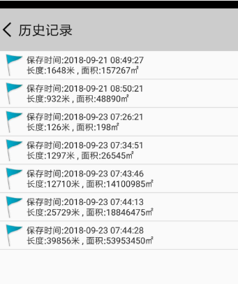
查看测量历史记录 | 查看测量结果历史数据 | 列表查看 | 历史记录。每条显示记录项：名称、测量时间、长度、面积（英亩）。 | V1.0 | 1.5 | 图二
 |  | 点击查看明细 | 勾选某一个路线，点击【查看】，显示面积测量图（含地图背景）、经纬度、开始时间、结束时间、海拔范围、线路点数、线路长度、周长、面积。 | V1.0 | 1.5 | 图三
 | 编辑 | 名称、备注说明 | 点击【编辑】，可编辑已保存的路线相关信息如：名称、备注说明 | V1.0 | 1
 | 在地图上查看 |  | 勾选某一个路线，点击【在地图查看】，可在地图上绘制出路线，并显示面积、周长等信息 | V1.0 | 1
 | 删除测量记录 | 暂不支持批量删除 | 勾选某一个路线，点击【删除】，确认后，删除该路线记录 | V1.0 | 0.5
 | 导出数据（txt） |  | 如果数据保存的原本就是常见的软件可以读取的，则不需要导出功能 直接保存在系统文件夹供用户拷贝即可 | V1.0 | 0
 |  |  |  |  |  |  | 图三
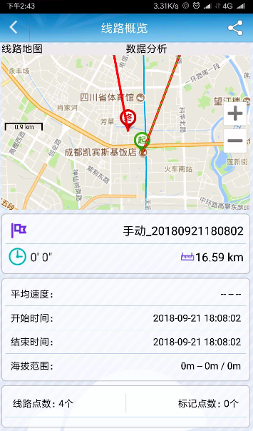
 |  |  |  | 41600

